主旨
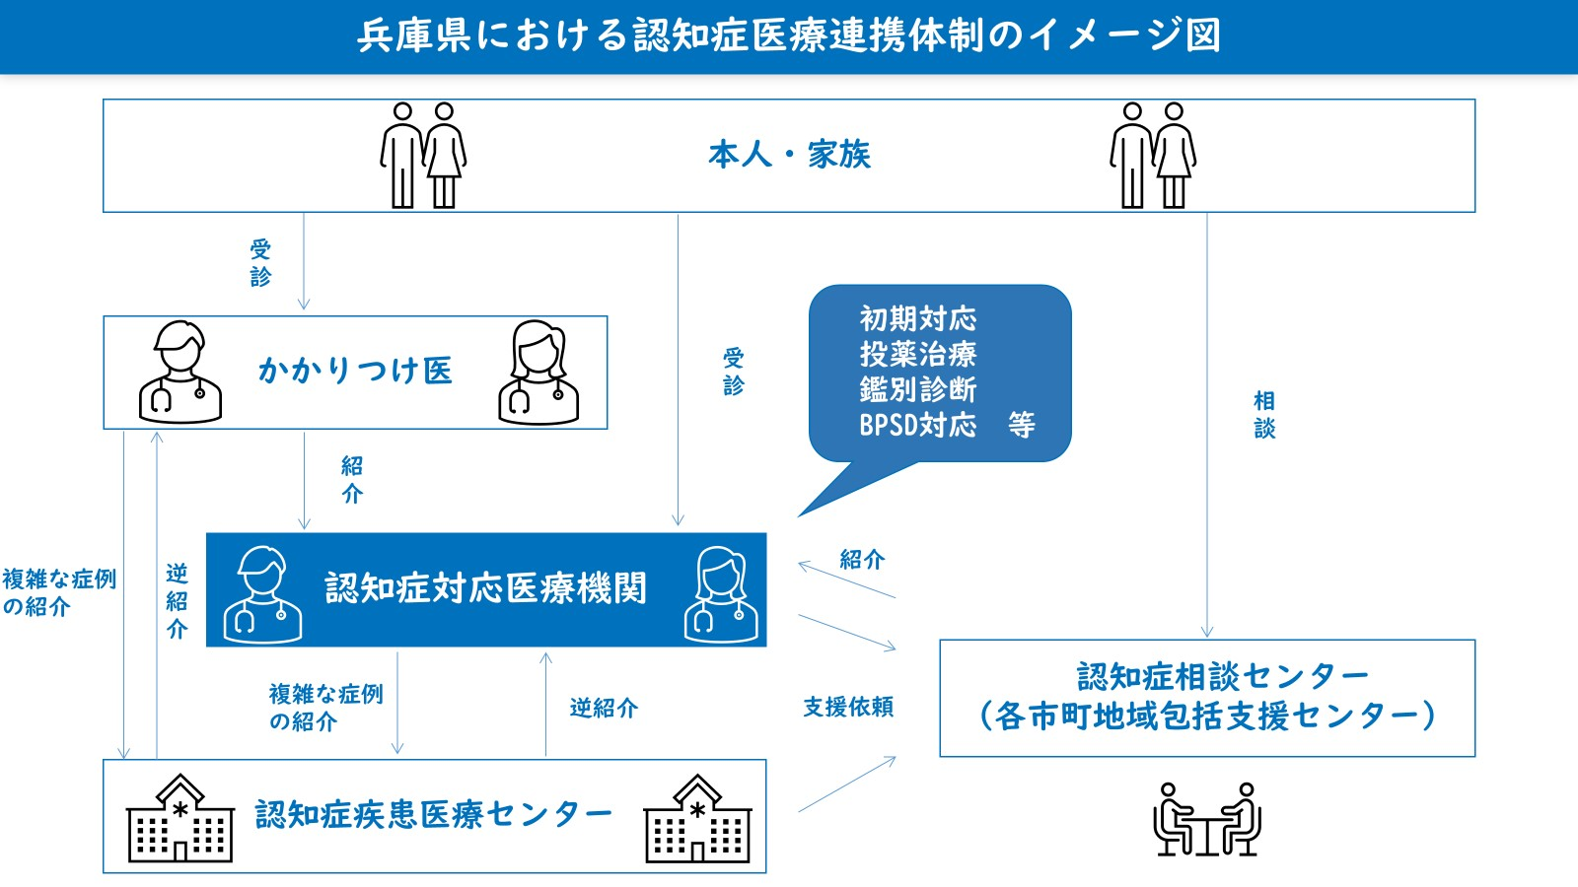 １ 主 旨 本県では、県民が身近な地域で気軽に認知症の受診ができ、早期から認知症の診断を受けることができるよう、「認知症対応医療機関」の登録制度を設け、県民の早期受診・早期診断・対応を促進するとともに、認知症医療の連携を推進しています。 「認知症対応医療機関」は、平成25年度に兵庫県からの委託により、兵庫県医師会と兵庫県精神科病院協会が主体となり運用を開始しました。令和7年度に認知症対応医療機関運営管理委員会にて制度の見直しを行い、新たな登録基準に該当する医療機関を兵庫県のホームページ等で一般公開しています。 ２ 名簿の活用について 「認知症対応医療機関」は、かかりつけ医や認知症疾患医療センター等との連携による診断や治療が可能な医療機関です。認知症かな？と気になる方は、かかりつけ医や身近な「認知症対応医療機関」を受診してください。特殊な検査等が必要な場合は、専門医療機関を紹介します。また県内医療機関においても、地域及び地域を超えた連携に活用してください。 「認知症対応医療機関」として登録するかどうかは、各医療機関の判断です。また、この登録制度により、医療機関における診療を制限するものではありません。

